1~2. 문수혁
1. 전표 항번 위치(순서) 조정 기능

1) 전표 작성 시 과거에 작성되었던 전표에서 약간의 수정이나 추가가 이루어지는 경우가 대다수이기 때문에
일반적으로 전표 작성 시 과거 전표를 복사하여 사용하는 경우가 다수임

2) 과거 전표를 복사하여 사용하다 보니 기존 전표에서 일부 내용을 추가하거나 변경해야 하는 경우가 많으나
현재는 "복사", "삽입", "추가", "삭제" 네가지 기능으로만 변경이 가능하여, 항번의 순서를 변경해야 할 경우 사용할 수 있는
별도의 기능이 존재하지 않음

3) 하단 이미지와 같이 계정 항번 선택 시 선택된 항번을 아래 위로 위치 조정할 수 있는 기능 생성 요청
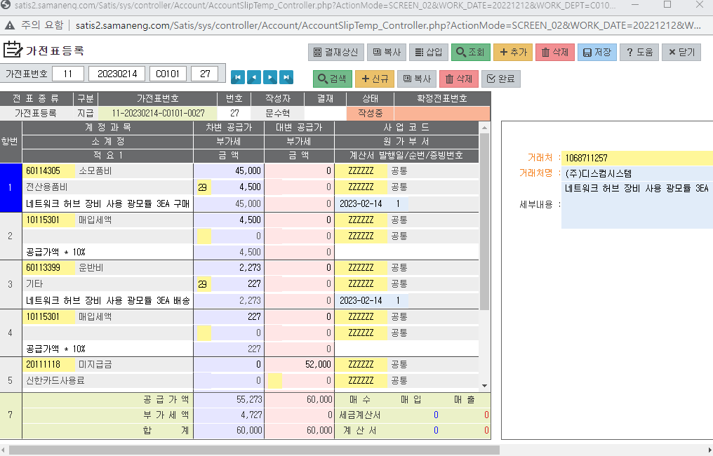

2. 물품코드등록 엑셀 업로드 기능

1) 구매관리 - 기준정보 - 물품코드등록 메뉴 상에서 물품코드 등록 시 현재는 물품정보 수기 입력 후 우측 계정과목에 대한
부분을 클릭하여 별도로 생성되는 창에 계정과목 조회 후 등록하는 형태로 입력 중
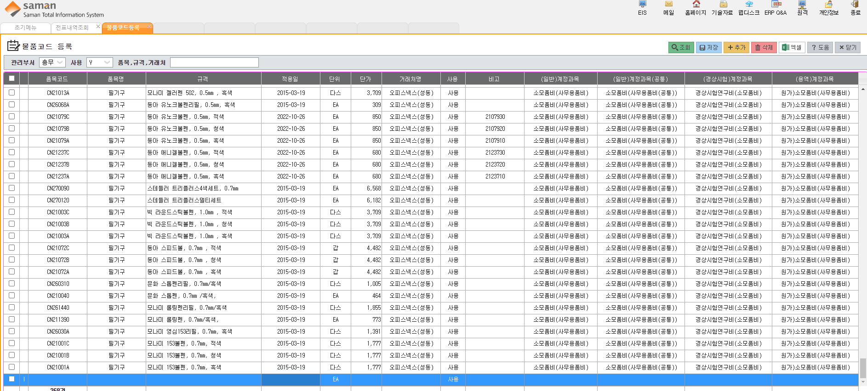

2) 품목을 하나하나 수기로 추가해줘야 하는 번거로움이 존재하며, 특히 우측 계정과목 입력 부분은 별도의 창에서 계정을
검색한 뒤 등록해야 하기 때문에 더 많은 시간을 필요로 하게 됨

3) 품목에 대한 정보를 업체로부터 직접 수령하고, 그를 자사 업로드 양식에 맞춰 전산상에 업로드하여 반영시킬 수 있다면
등록 시 훨씬 더 빠른 작업이 가능할 것으로 보이며, 대량 등록 또한 쉽게 진행할 수 있을 것으로 예상

3. 이서연
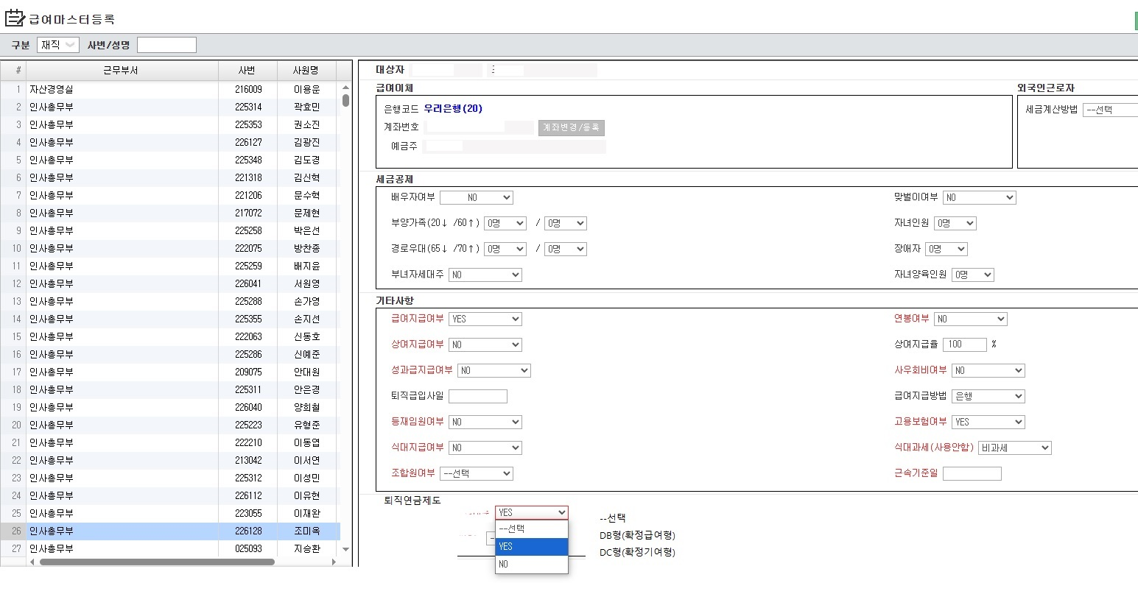
1. 요청자 : 인사총무부 대리 이 서 연

2. 요청 내용 : 급여마스터등록 내용 상에 퇴직연금제도 선택할 수 있는 항목 신규 생성

3. 상세 내용 : 하단 이미지 참조

